Bug2
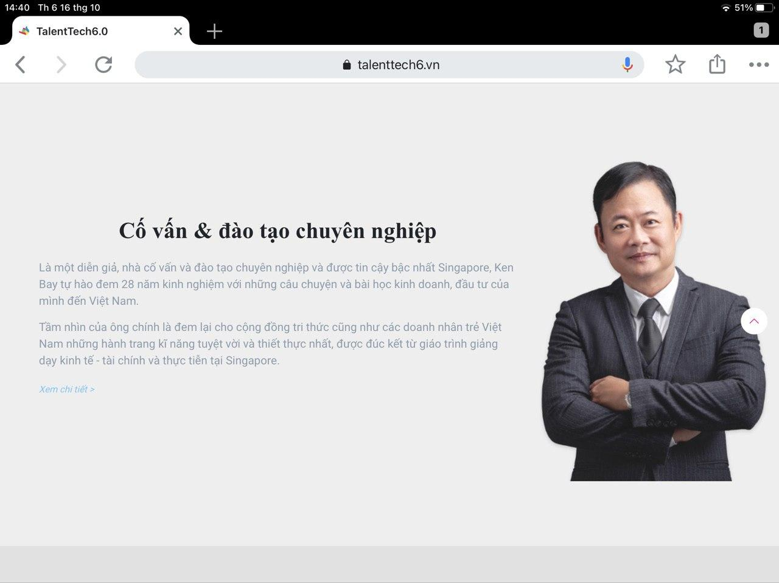

Vị trí: Trang chủ
Chức năng: Thông tin KenBay
Lỗi: LinkButton "Xem chi tiết" không hoạt động

Bug4
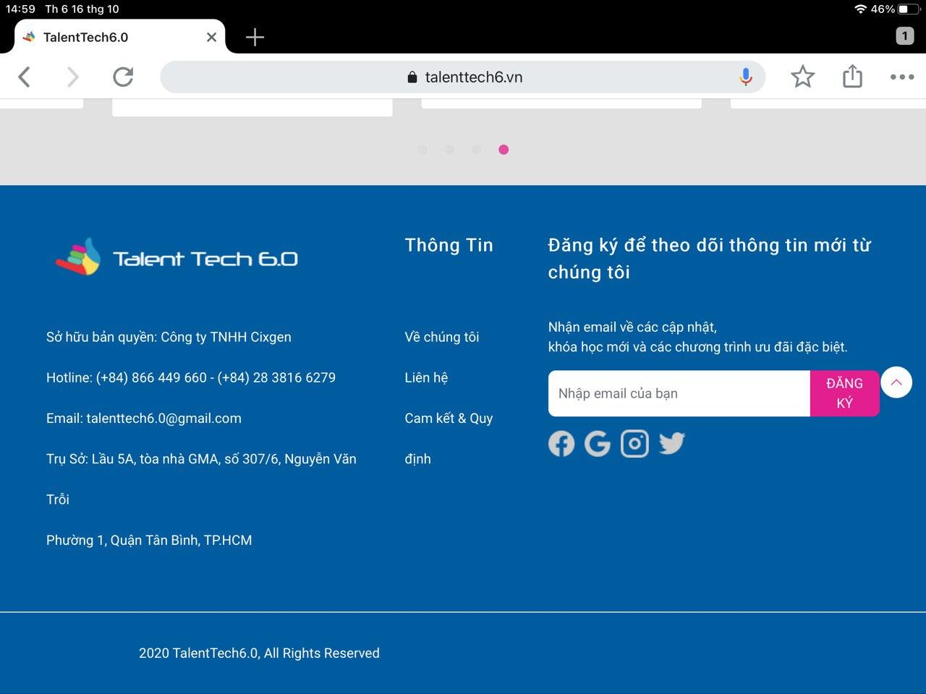

Vị trí: Thanh thông tin trang chủ
Lỗi: Thông tin trụ sở bị nhảy hàng
Trạng thái: Nằm ngang

Bug6
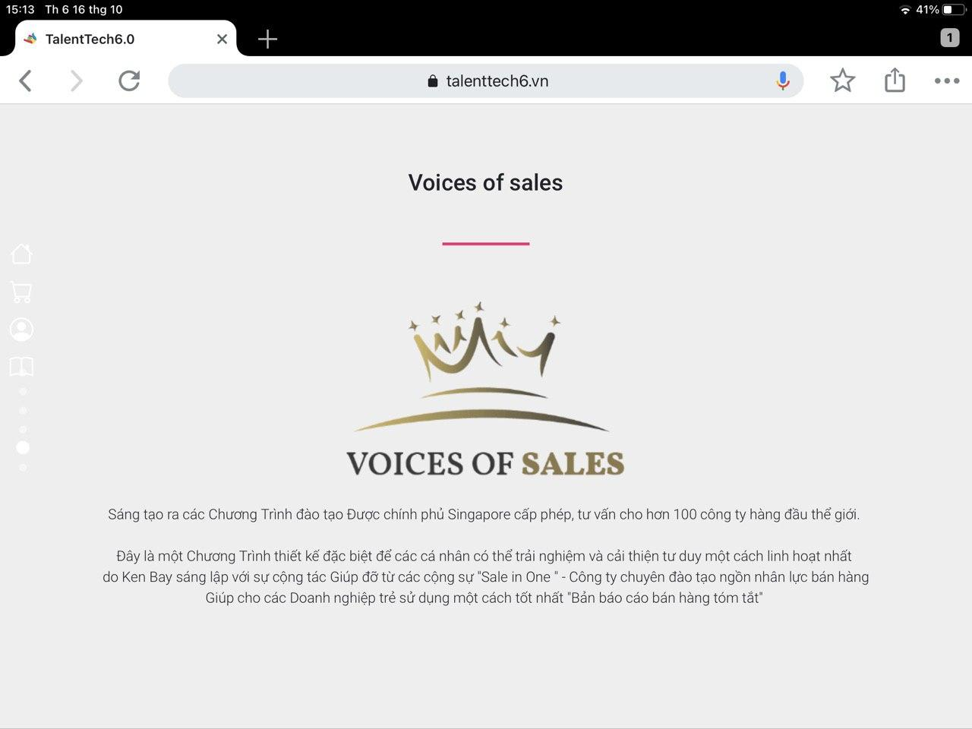

Vị trí: Về chúng tôi
Mục: Voices of Sales
Lỗi: "Thể giới"

Bug8
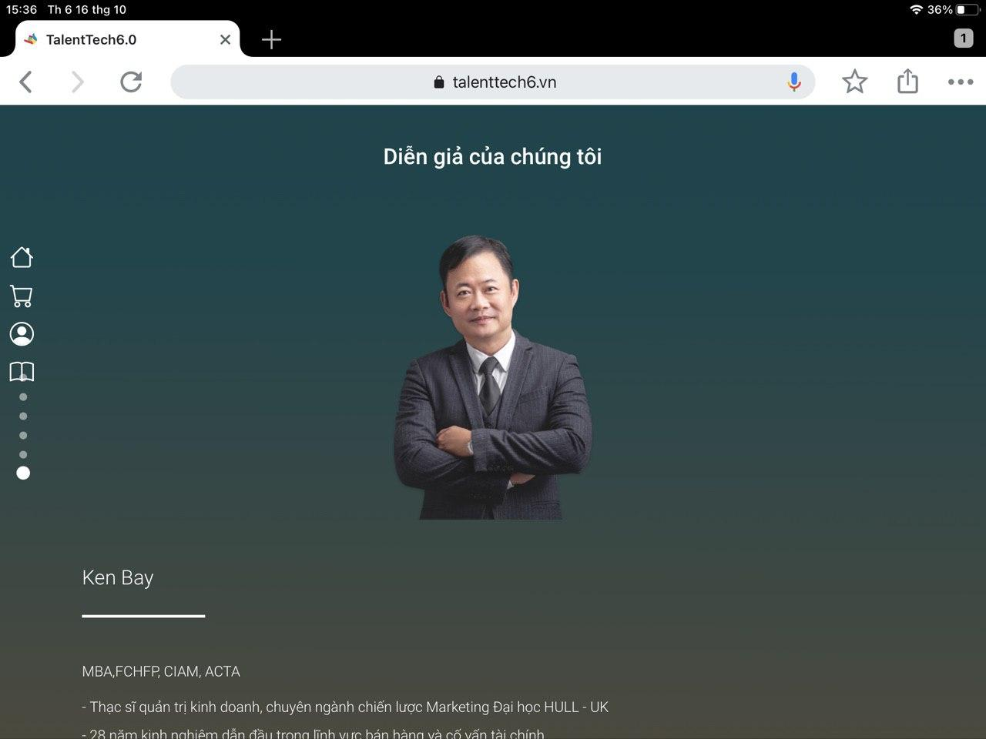

Vị trí: Về chúng tôi
Mục: Diễn giả của chúng tôi
Lỗi: Lỗi giao diện

